谷歌浏览器插件提取原理
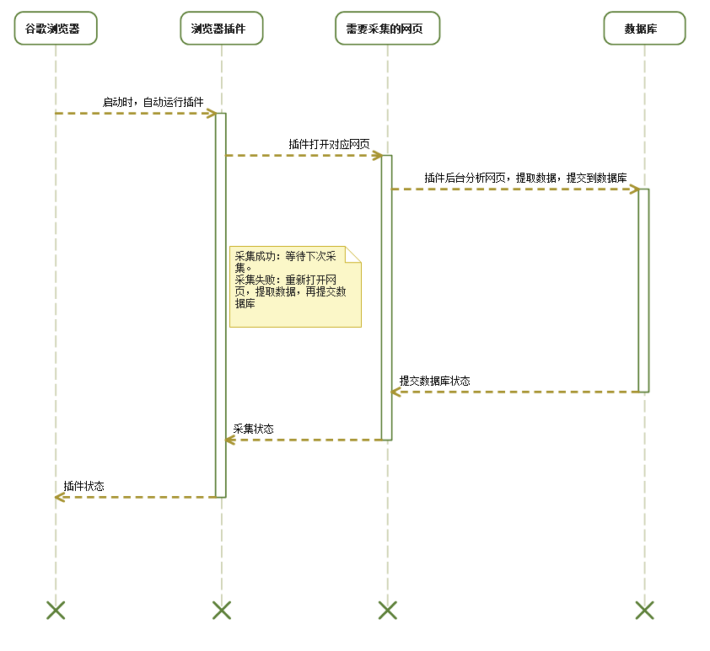
插件提取原理：
 | 1.插件在谷歌浏览器运行时，自动打开网页，读取网页中需要的资料，后台提交到数据库服务器，如下图示。

格式1-终审及高等法院
网址 |  | 名称
http://www.judiciary.gov.hk/chs/crt_lists/daily_caulist.htm |  | 审查案件表-终审及高等法院

 | 样式： |  | 备注：
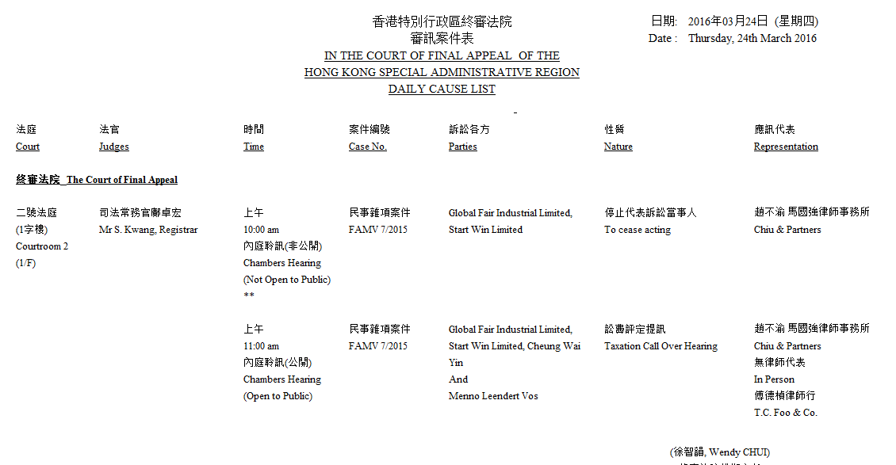
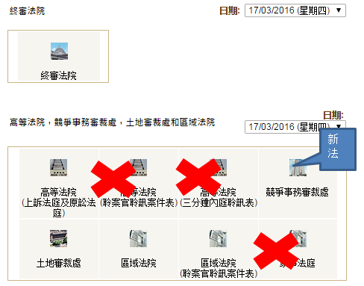

 |  |  |  | 适用列表
 |  |  |  | 终审法院
 |  |  |  | 高等法院
 |  |  |  | 土地审裁处
 |  |  |  | 区域法院
 |  |  |  | 区域法院（聆案官聆讯案件表）
 |  |  |  | 说明：竞争事务审裁处不能确定，因为没有内容

网页爬虫方案：谷歌浏览器插件形式

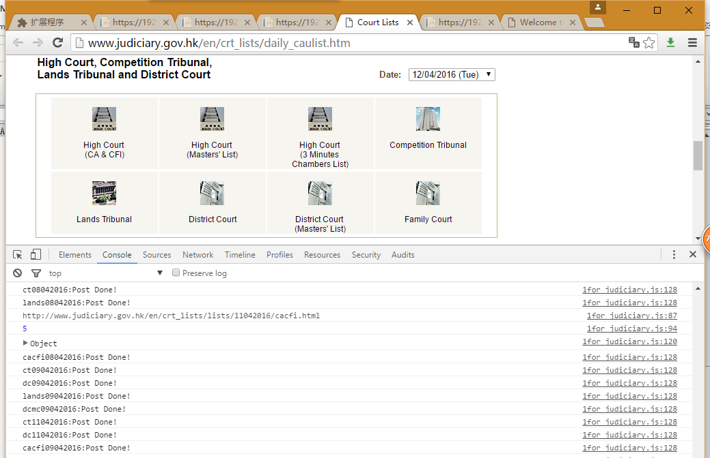
如下demo示图：
 |  |  | 数据提取方式：
 |  |  |  | 1.当前网页按照日期查询。
 |  |  |  |  | 查询网址如：http://www.judiciary.gov.hk/en/crt_lists/lists/12042016/cacfi.html

 |  |  |  | 2.插件提取网页中的生成的日期，生成查询网址。如下：

 |  |  |  |  | http://www.judiciary.gov.hk/en/crt_lists/lists/12042016/dc.html
 |  |  |  |  | http://www.judiciary.gov.hk/en/crt_lists/lists/12042016/dcmc.html
 |  |  |  |  | http://www.judiciary.gov.hk/en/crt_lists/lists/12042016/lands.html
 |  |  |  |  | http://www.judiciary.gov.hk/en/crt_lists/lists/12042016/cacfi.html
 |  |  |  |  | http://www.judiciary.gov.hk/en/crt_lists/lists/12042016/ct.html

 |  |  |  | 3.每日采集时间设置,每日到了时间点，插件自动提取数据。
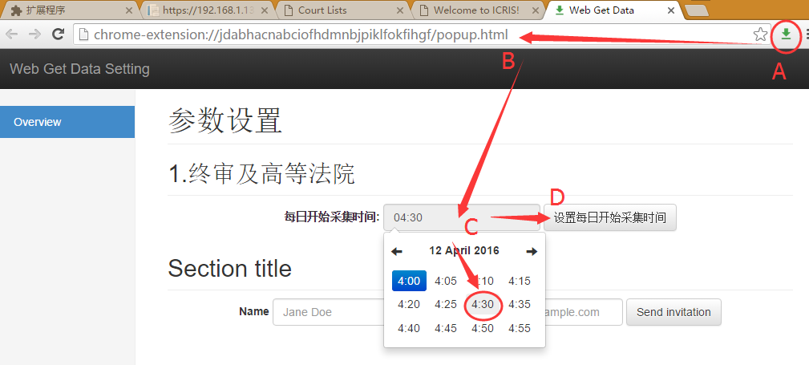

 |  |  |  |  | 4.插件根据生成的网址，后台获取对应网址内容，提交数据库。

格式2-裁判法院
网址 |  | 名称
http://www.judiciary.gov.hk/en/crt_lists/lists/24032016/allmag.html |  | 审查案件表-裁判法院

 | 样式： |  | 备注：
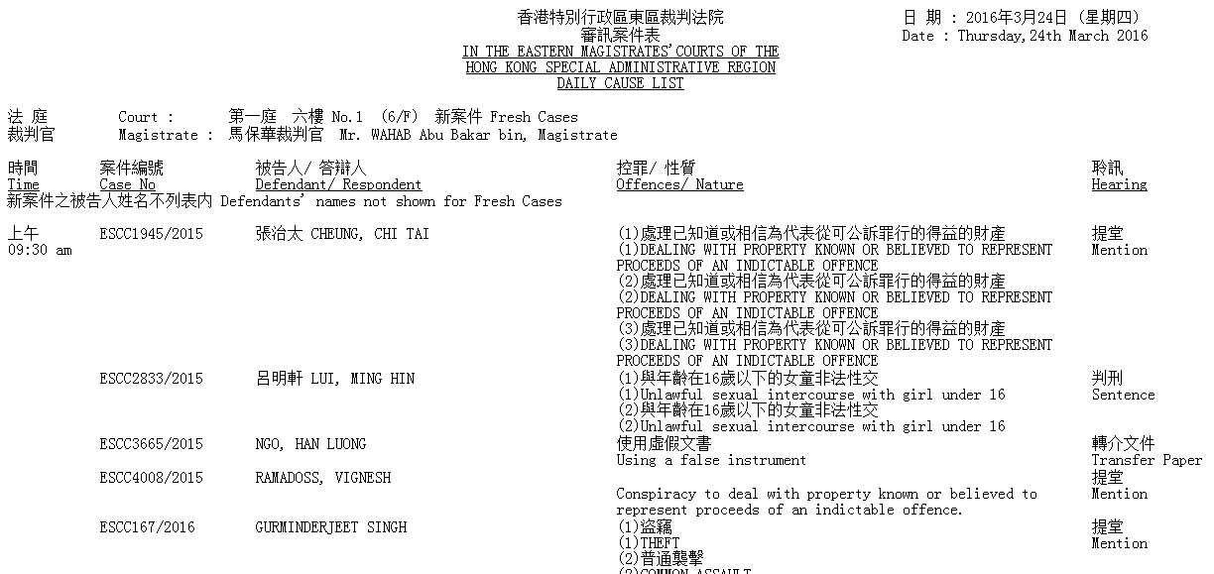
 |  |  |  | 适用列表
 |  |  |  | 所有裁判法院

 |  |  | 数据提取方式：
 |  |  |  | 1.当前网页按照日期查询。
 |  |  |  |  | 查询网址如：http://www.judiciary.gov.hk/en/crt_lists/lists/12042016/allmag.html

 |  |  |  | 2.插件根据生成的网址，后台获取对应网址内容，提交数据库。

格式3-劳资审裁处
网址 |  | 名称
http://www.judiciary.gov.hk/en/crt_lists/lists/24032016/lt.html |  | 审查案件表-劳资审裁处

 | 样式： |  | 备注：

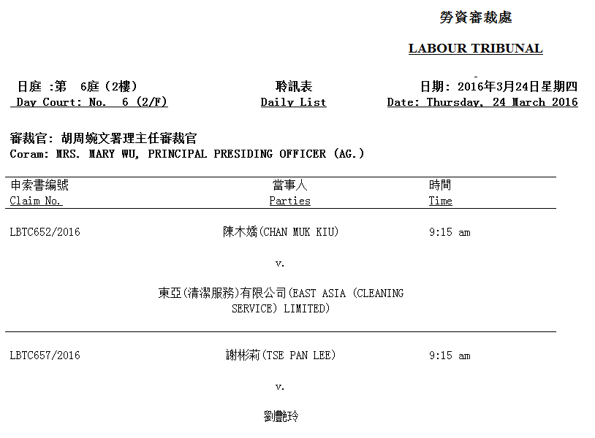
 |  |  |  | 适用列表
 |  |  |  | 劳资审裁处

 |  |  | 数据提取方式：
 |  |  |  | 1.当前网页按照日期查询。

 |  |  |  |  | http://www.judiciary.gov.hk/en/crt_lists/lists/19042016/lt.html

 |  |  |  | 2.插件根据生成的网址，后台获取对应网址内容，提交数据库。

格式4-小额钱债审裁处
网址 |  | 名称
http://www.judiciary.gov.hk/en/crt_lists/lists/24032016/smt.html |  | 审查案件表-小额钱债审裁处

 | 样式： |  | 备注：

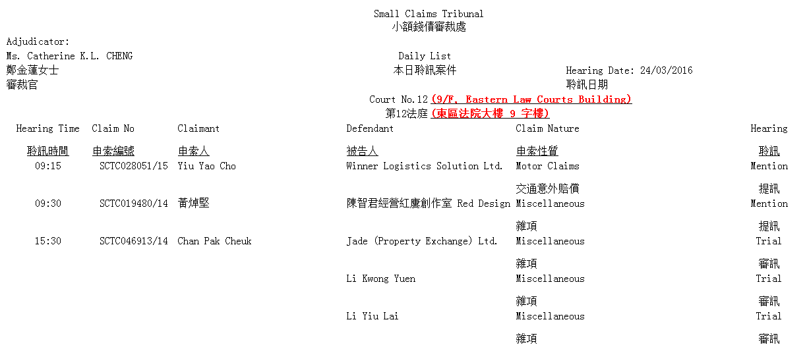
 |  |  |  | 适用列表
 |  |  |  | 小额钱债审裁处

 |  |  | 数据提取方式：
 |  |  |  | 1.当前网页按照日期查询。

 |  |  |  |  | http://www.judiciary.gov.hk/en/crt_lists/lists/20042016/smt.html

 |  |  |  | 2.插件根据生成的网址，后台获取对应网址内容，提交数据库。

格式5-判决书
网址 |  | 名称
http://legalref.judiciary.gov.hk/lrs/common/search/search_result.jsp?isadvsearch=0&txtSearch=a&txtselectopt=1&selDatabase=JU&selDatabase=RS&selDatabase=RV&selDatabase=PD&selall=1&order=0&SHC=&page=1 |  | 判决书

 | 样式： |  | 备注：

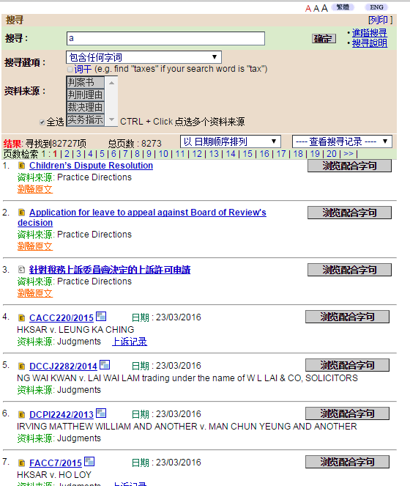
 |  |  |  | 适用列表
 |  |  |  | 判案书
 |  |  |  | 判刑理由
 |  |  |  | 裁决理由

 |  |  |  | 数据提取方式：
 |  |  |  |  | 1.当前网页URL参数DIS查询。从0开始采集数据

 |  |  |  |  |  | http://legalref.judiciary.gov.hk/lrs/common/ju/ju_body.jsp?DIS=102431

 |  |  |  |  | 2.插件根据生成的网址，后台获取对应网址内容，提交数据库。
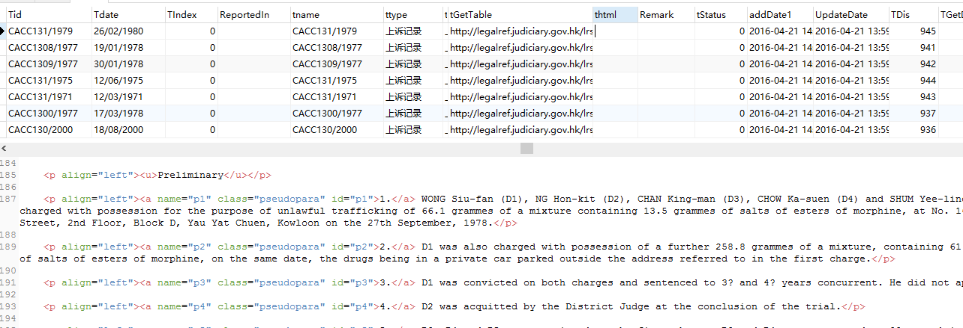

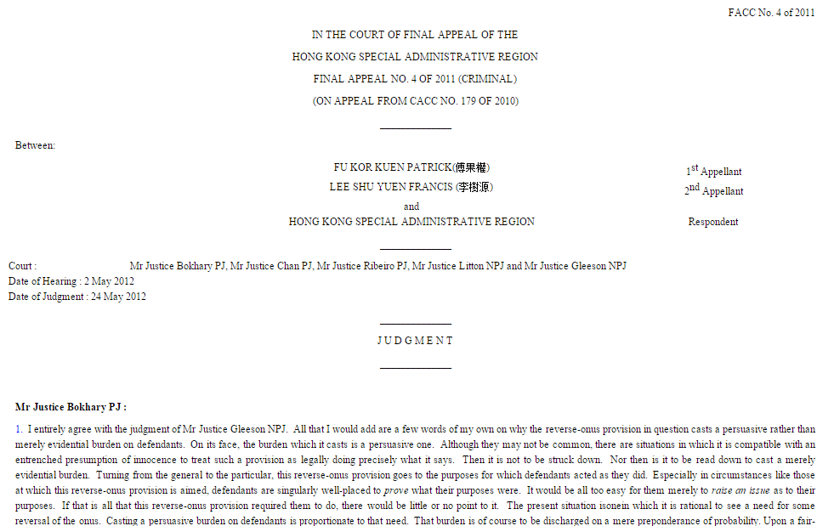
http://legalref.judiciary.gov.hk/lrs/common/search/search_result_detail_body.jsp?ID=&DIS=81809&QS=%28b%29&TP=JU
变更：DIS=81809&QS=%28b%29&TP=JU就可以，DIS可在上面的源代码中查找到

格式6-上诉记录
网址 |  | 名称
http://legalref.judiciary.gov.hk/lrs//common/ju/ju_frame.jsp?AH=S&DIS=103299&QS=%28a%29&TP=JU |  | 上诉记录

 | 样式： |  | 备注：

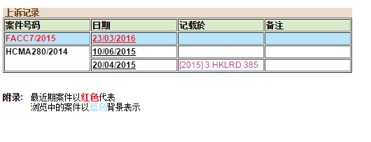
 |  |  |  | 适用列表
 |  |  |  | 上诉记录

http://legalref.judiciary.gov.hk/lrs//common/ju/ju_frame.jsp?AH=S&DIS=103275&QS=%28a%29&TP=JU
变更：DIS=103299就可以，DIS可在上面的源代码中查找到 |  |  |  | 1.当前网页URL参数DIS查询。从0开始采集数据
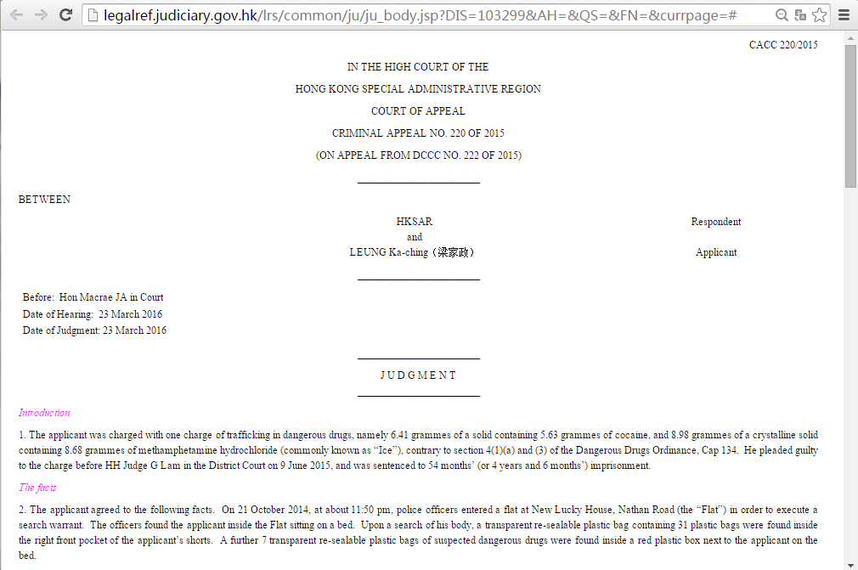

 |  |  |  |  | http://legalref.judiciary.gov.hk/lrs/common/search/search_appeal.jsp?DIS=98875

 |  |  |  | 2.插件根据生成的网址，后台获取对应网址内容，提交数据库。

格式7-公司注册处
网址 |  |  |  | 名称
https://www.icris.cr.gov.hk/csci/CBDS_Search.do?nextAction=CBDS_Search&CRNo=0000001&showMedium=true&showBack=true&searchPage=True |  |  |  | 公司注册处

 | 样式： |  |  |  | 备注：

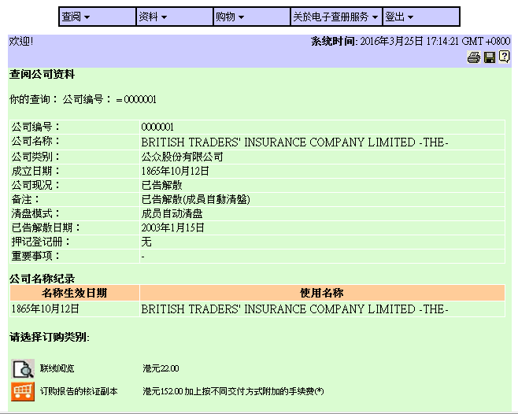
 |  |  |  |  |  | 适用列表
 |  |  |  |  |  | 公司注册处

网页爬虫方案：谷歌浏览器插件形式

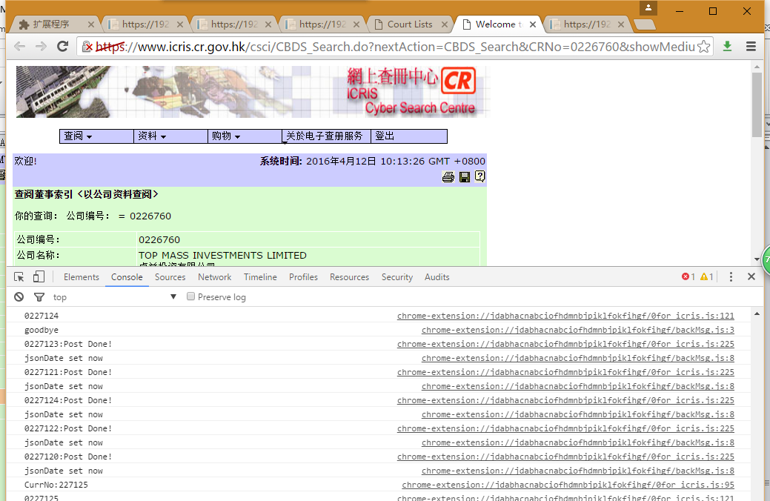
如下demo示图： |  |  |  | 数据提取方式：
 |  |  |  |  | 1.插件处理方式如下。
 |  |  |  |  |  | a.模拟多网页的操作，进入查询页面。
 |  |  |  |  |  | b.3分钟后，如没有提交数据到数据库，自动重新打开网页,进行采集。
 |  |  |  |  |  | c.遇到要输验证码，清理本地cookie，自动重新打开网页，进行采集。
 |  |  |  |  |  | d.10秒内只提交5条记录

 |  |  |  |  | 2.采集数据如下图示：

 |  | 1.由于当前网页：https://www.icris.cr.gov.hk/csci/ 进入查询页，需进入多个页面。

 |  | 2.当前网页查询，有查询限制。
 |  |  | a.20分钟内未有查询操作，网页会自动终止连线。
 |  |  | b.10秒内查询超过5条以上，会要求输入验证码。
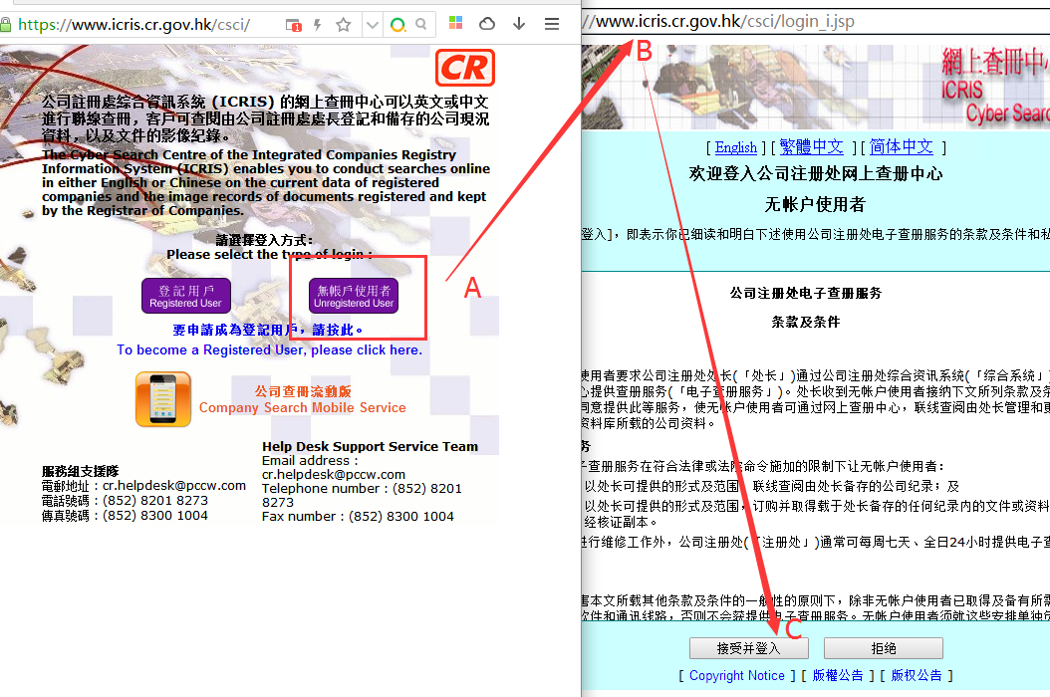

 | 点按钮进入如下页面。

格式8-取消资格令纪录册
网址 |  | 名称
https://www.icris.cr.gov.hk/csci/DO_Index.do?PageNO=4 |  | 取消资格令纪录册

 | 样式： |  | 备注：

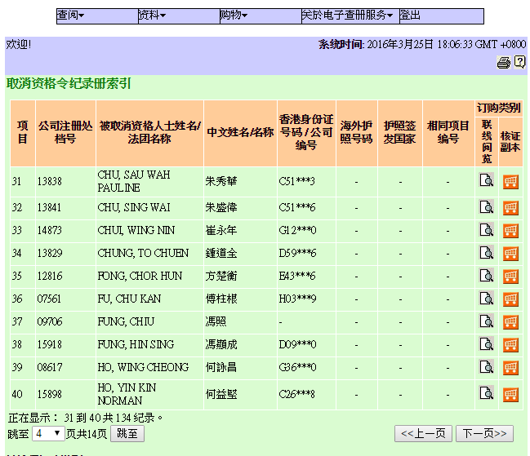
 |  |  |  | 适用列表
 |  |  |  | 取消资格令纪录册

 |  |  |  | 数据提取方式：
 |  |  |  |  | 1.插件处理方式如下。
 |  |  |  |  |  | a.模拟多网页的操作，进入查询页面。
 |  |  |  |  |  | b.3分钟后，如没有提交数据到数据库，自动重新打开网页,进行采集。
 |  |  |  |  |  | c.遇到要输验证码，清理本地cookie，自动重新打开网页，进行采集。
 |  |  |  |  |  | d.每30秒更新一次

 |  |  |  |  | 2.提取网址

 |  |  |  |  |  |  | https://www.icris.cr.gov.hk/csci/DO_Index.do?PageNO=4
 |  |  |  |  |  |  | PageNO从第一页到最后一页

 |  |  |  |  | 3.采集数据如下图示：

格式9-律师界名录
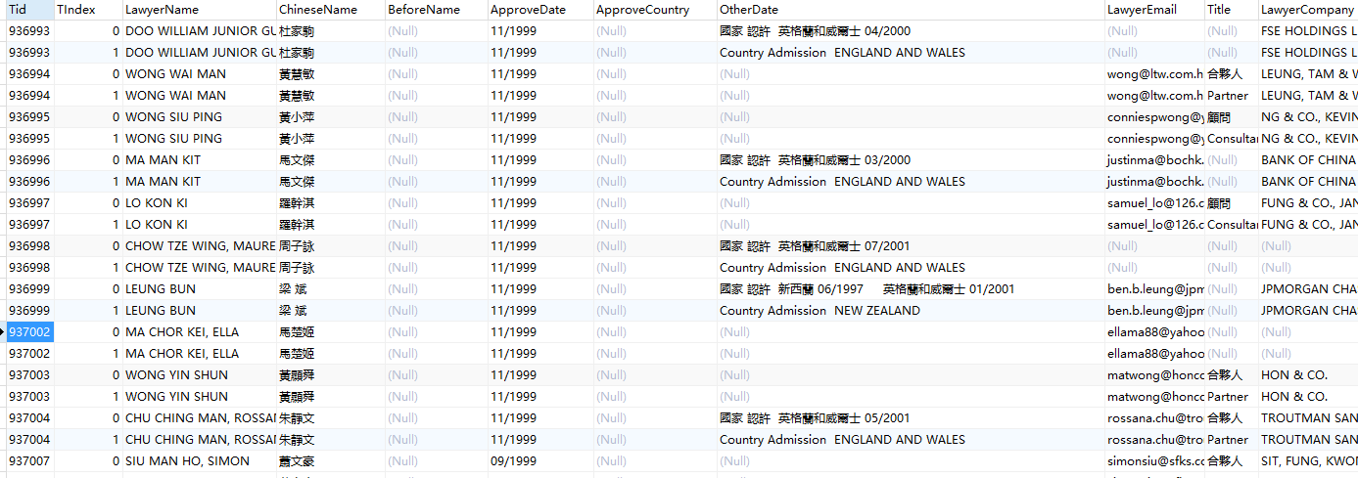
网址 |  | 名称
http://www.fjt2.net/gate/gb/www.hklawsoc.org.hk/pub_c/memberlawlist/mem_withcert.asp |  | 律师界名录

 | 样式： |  | 备注：

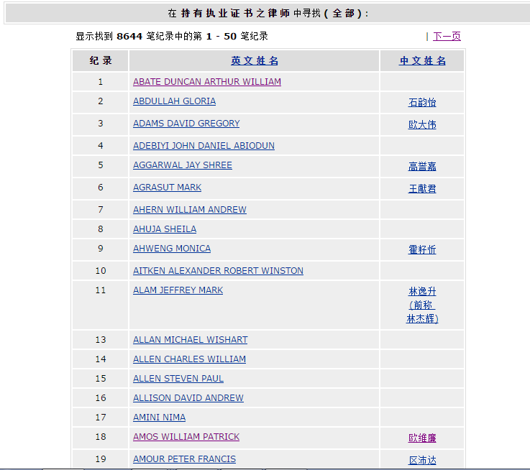
 |  |  |  | 适用列表
 |  |  |  | 律师界名录-执证律师
 |  |  |  | 律师界名录-非执证律师
 |  |  |  | 律师界名录-公证人
 |  |  |  | 律师界名录-中国委托公证人

 |  |  |  |  | 1.操作方式，打开功能页，如图下。

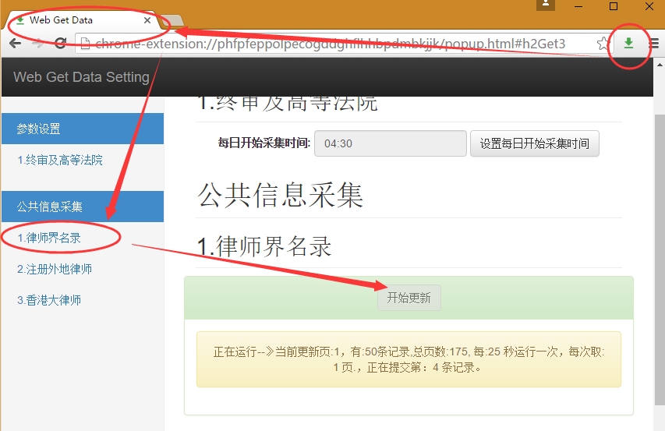
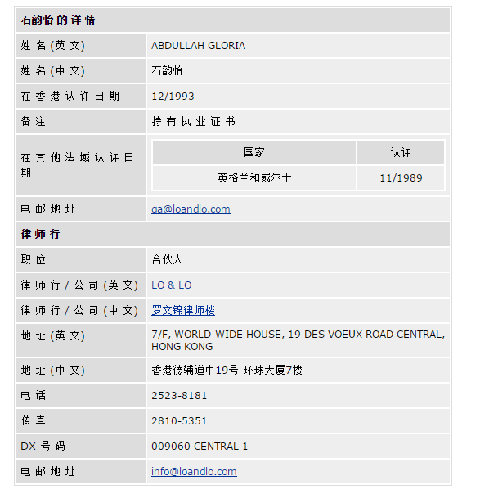

 |  |  |  | 2.当前网页URL参数pg查询。从第1页开始采集数据

 |  |  |  |  | http://www.hklawsoc.org.hk/pub_c/memberlawlist/mem_withcert.asp?name=&pg=1&sj=0

 |  |  |  | 3.插件根据生成的网址，后台获取对应网址内容，提交数据库。

格式10-注册外地律师
网址 |  | 名称
http://www.fjt2.net/gate/gb/www.hklawsoc.org.hk/pub_c/memberlawlist/mem_foreignlawyers.asp |  | 律师界名录-注册外地律师

 | 样式： |  | 备注：

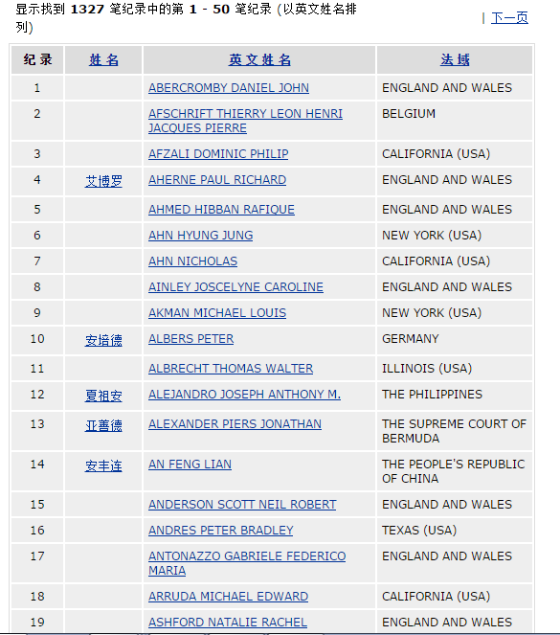
 |  |  |  | 适用列表
 |  |  |  | 律师界名录-注册外地律师

 |  |  |  | 1.操作方式，打开功能页，如图下。

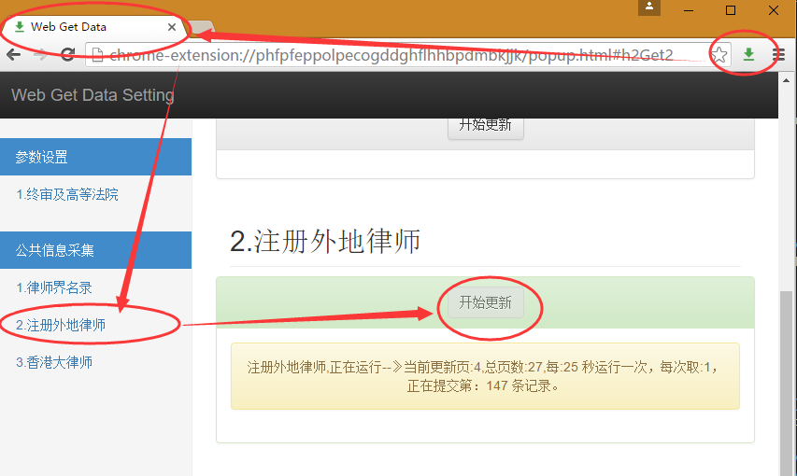

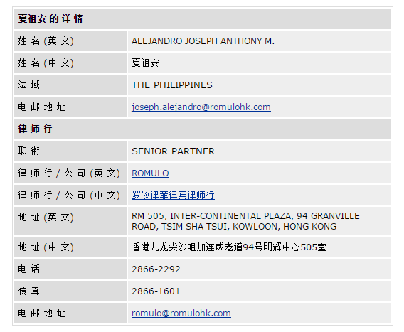

 |  |  |  | 2.当前网页URL参数pg查询。从第1页开始采集数据

 |  |  |  |  | http://www.hklawsoc.org.hk/pub_c/memberlawlist/mem_foreignlawyers.asp?name=&pg=1&sj=0&sort=eng&order=&sessionid=

 |  |  |  | 3.插件根据生成的网址，后台获取对应网址内容，提交数据库。

格式11-香港大律师
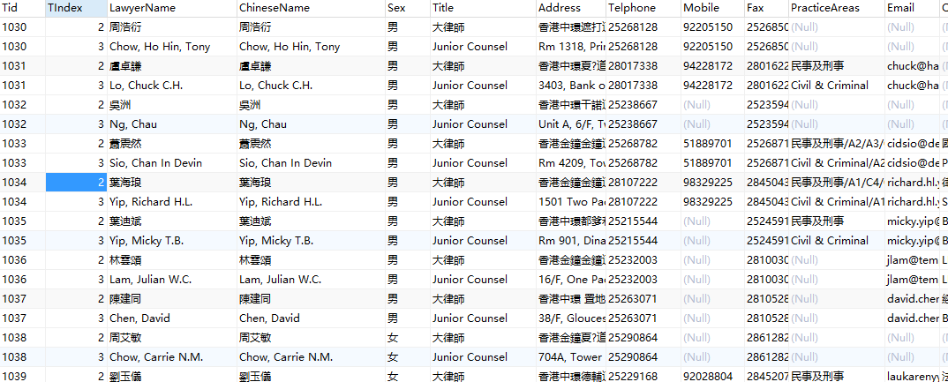
网址 |  | 名称
http://barlist.hkba.org/hkba/Bar_listCN/bar_list_stroke_8.htm |  | 律师界名录-香港大律师

 | 样式： |  | 备注：

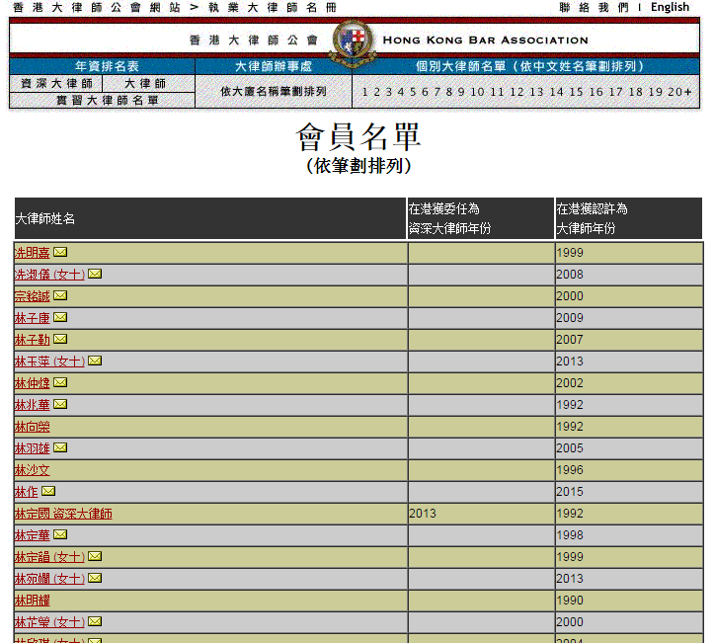
 |  |  |  | 适用列表
 |  |  |  | 律师界名录-香港大律师

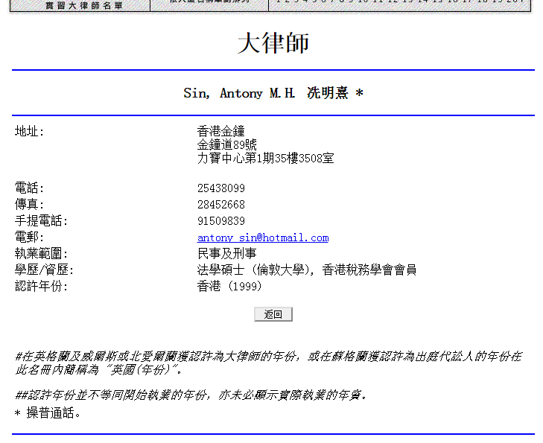
 |  | 1.操作方式，打开功能页，如图下。

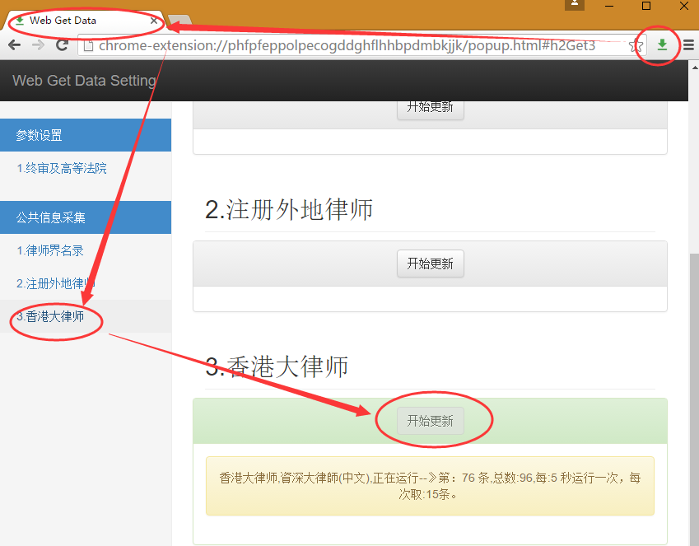

 |  | 2.当前网页,获取需采集的记录。

 |  |  | http://barlist.hkba.org/hkba/SeniorityCN/seniority.htm

 |  | 3.插件根据生成的网址，后台获取对应网址内容，提交数据库。

格式12-香港特别行政区政府及有关机构电话薄

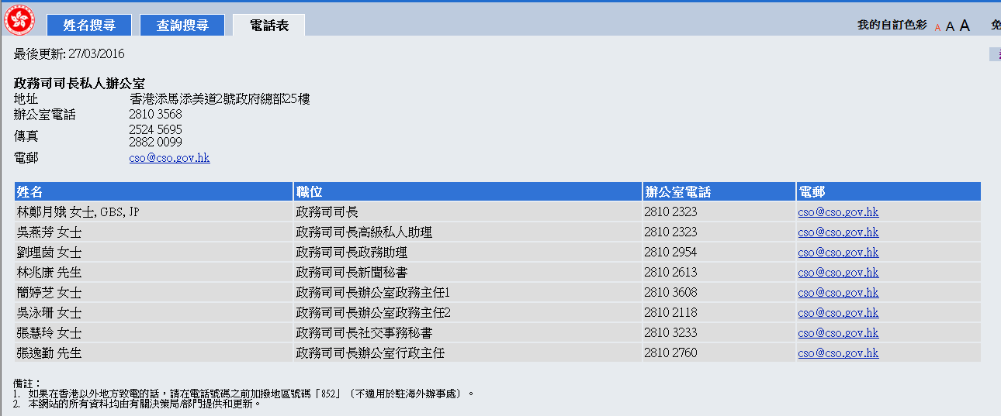
网址 |  | 名称
http://tel.directory.gov.hk/index_CHI.html |  | 香港特别行政区政府及有关机构电话薄

 | 样式： |  | 备注：

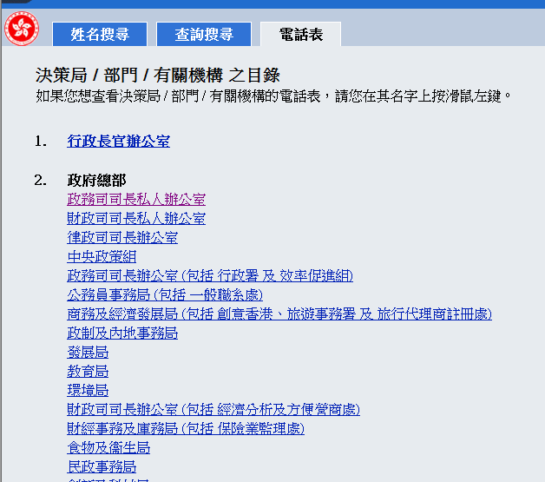
 |  |  |  | 适用列表
 |  |  |  | 香港特别行政区政府及有关机构电话薄

格式13-注册药剂师名单
网址 |  | 名称
http://www.ppbhk.org.hk/eng/list_pharmacists/list.php |  | 注册药剂师名单

 | 样式： |  | 备注：

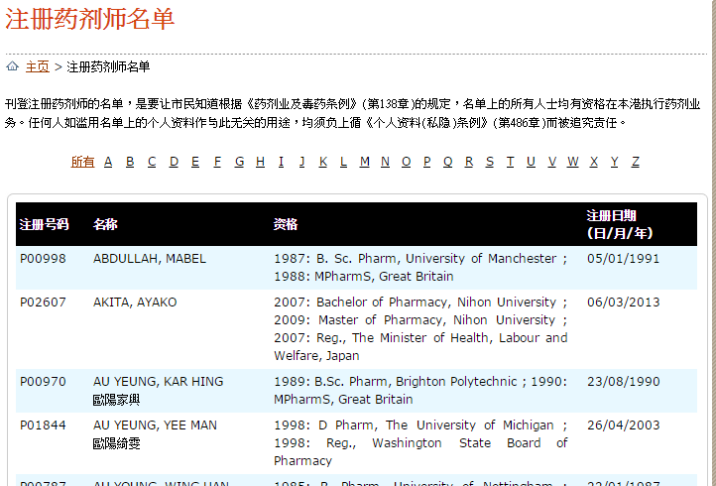
 |  |  |  | 适用列表
 |  |  |  | 注册药剂师名单

格式14-香港测量师学会
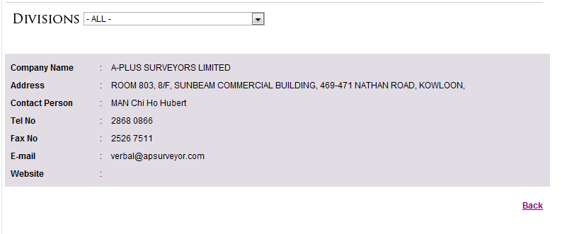
网址 |  | 名称
http://www.hkis.org.hk/en/company_list.php |  | 香港测量师学会

 | 样式： |  | 备注：

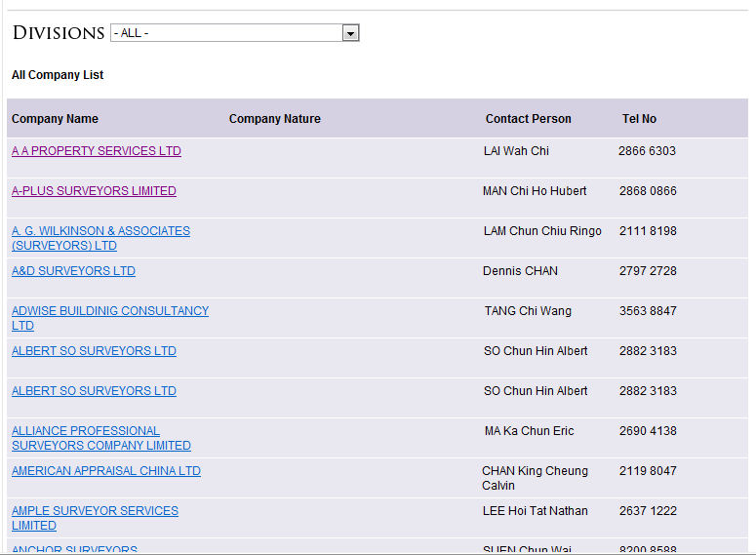
 |  |  |  | 适用列表
 |  |  |  | 香港测量师学会

格式15-香港心理学会
网址 |  | 名称
http://www.hkps.org.hk/index.php?fi=public |  | 香港心理学会

 | 样式： |  | 备注：

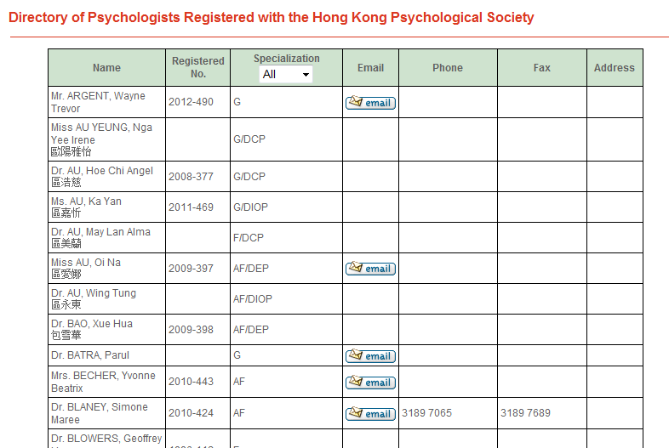
 |  |  |  | 适用列表
 |  |  |  | 香港心理学会

格式16-注册建筑师
网址 |  | 名称
https://mwerdr.bd.gov.hk/REGISTER/RegistrationSearch.do?method=SetPage&page=1&type=AP(E)#AP€ |  | 注册建筑师

 | 样式： |  | 备注：

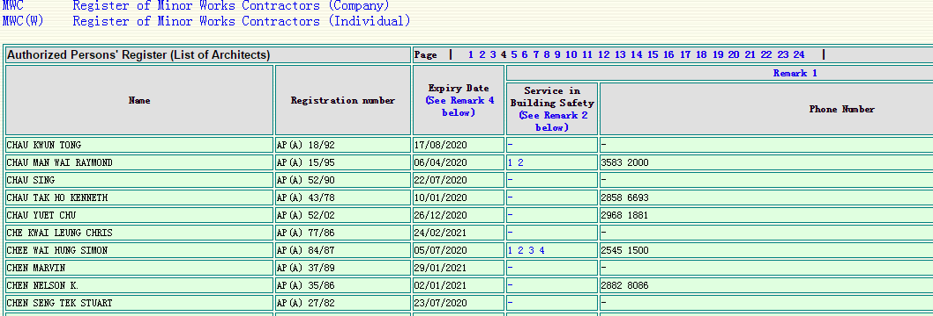
 |  |  |  | 适用列表
 |  |  |  | 注册建筑师

格式17-建筑师
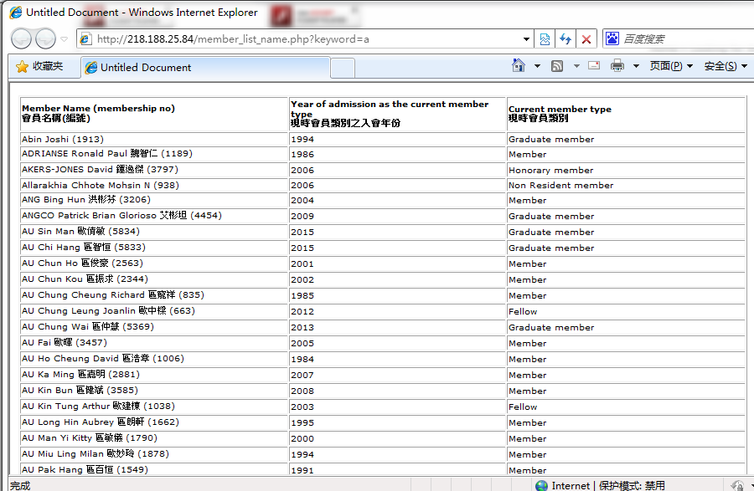
网址 |  | 名称
http://www.hkia.net/en/LookingForArchitects/LookingForArchitects_02.htm |  | 建筑师

 | 样式： |  | 备注：

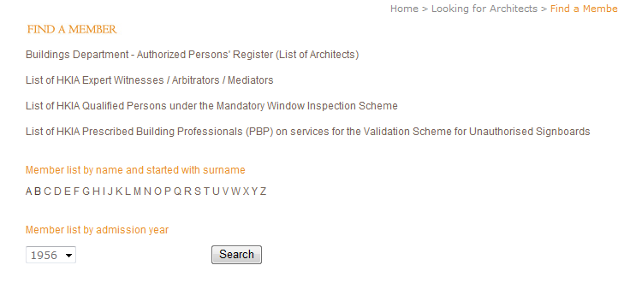
 |  |  |  | 适用列表
 |  |  |  | 建筑师

格式18-建筑公司
网址 |  | 名称
http://218.188.25.84/corporate_member/contact.php?page=0 |  | 建筑公司

 | 样式： |  | 备注：


 |  |  |  | 适用列表
 |  |  |  | 建筑公司

格式19-香港特别行政区政府保安局
网址 |  | 名称
http://www.sb.gov.hk/sc/links/sgsia/tall.htm |  | 香港特别行政区政府保安局

 | 样式： |  | 备注：

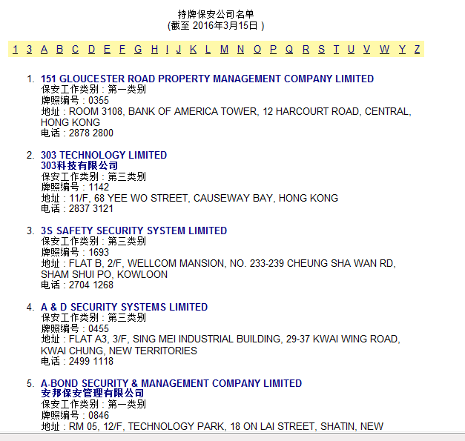
 |  |  |  | 适用列表
 |  |  |  | 香港特别行政区政府保安局

格式20-特许秘书
网址 |  | 名称
https://www.hkics.org.hk/index.php?_room=member&_subRoom=&surname=&other_name=&searchDone=1 |  | 特许秘书

 | 样式： |  | 备注：

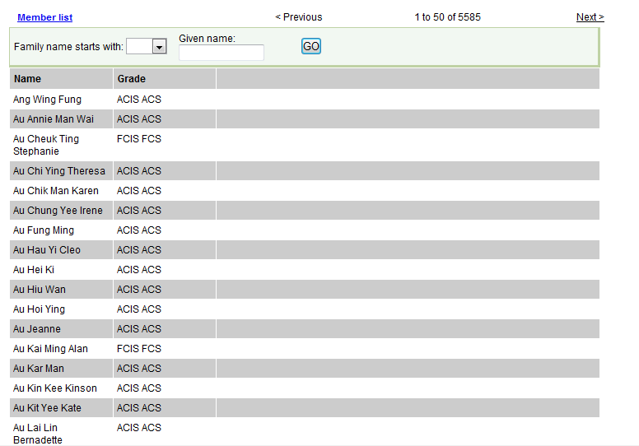
 |  |  |  | 适用列表
 |  |  |  | 特许秘书

格式21-执法消息(不处理)
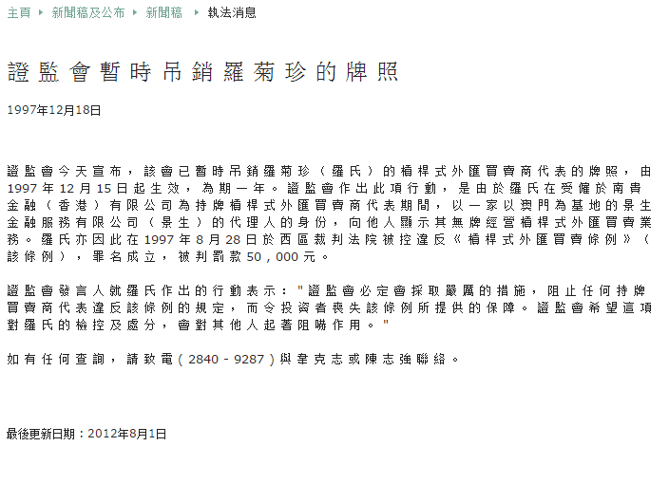
网址 |  | 名称
http://www.sfc.hk/edistributionWeb/gateway/TC/news-and-announcements/news/enforcement-news/ |  | 执法消息

 | 样式： |  | 备注：

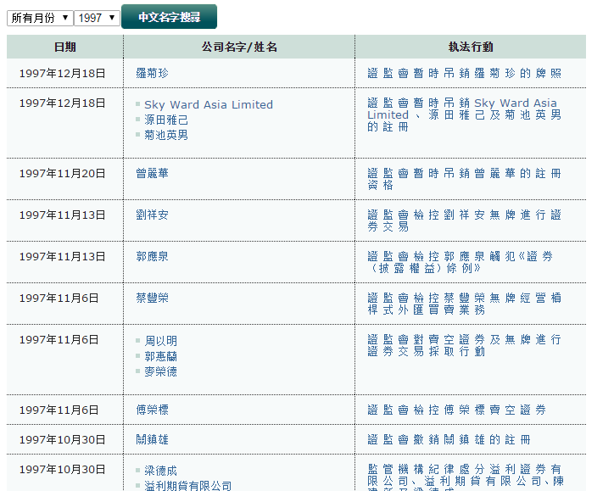
 |  |  |  | 适用列表
 |  |  |  | 执法消息

